Sheet1
タイトル | 概要 | 図
【表示された顔の特徴イメージを分析して絵文字を動的にジェネレートするシステムと方法】 | 利用者の表情から感情を推測し、最も適切な絵文字を割り当てる。図のように推測された絵文字候補が表示され選択した絵文字が送信メッセージに付加される。 | 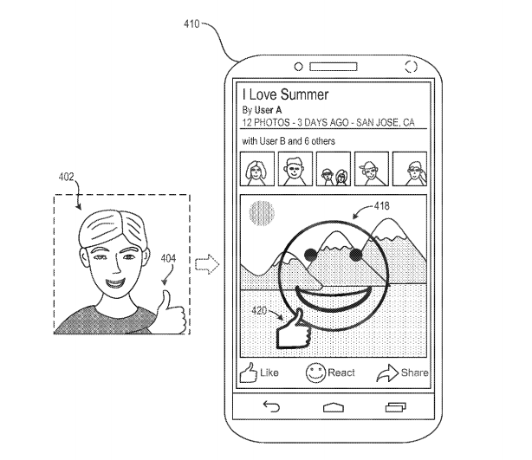
【感情の検知とコンテンツ配信の技術】 | スマホやラップトップから取得したユーザの表情をトラッキングして ユーザが見ている様々なコンテンツに対する感情的な反応をモニターする。 | 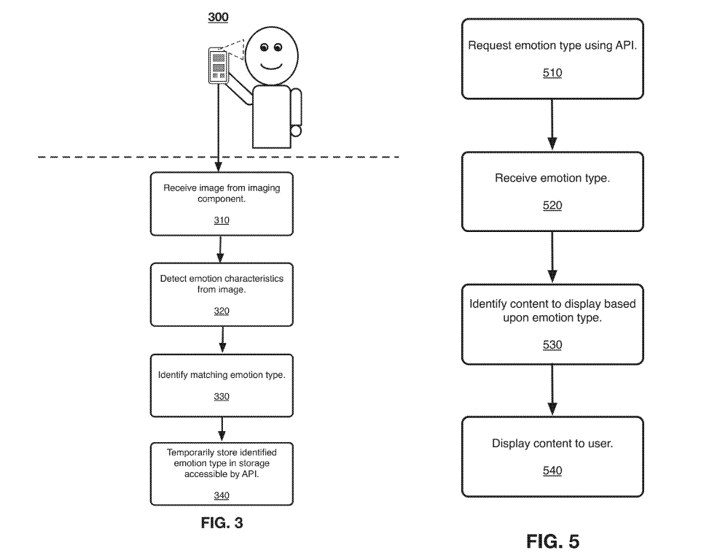
【位置情報ベースの絵文字表示】 | ユーザの居場所に応じてメッセージに絵文字（近隣の立寄り場所など）を重ねて表示する。 | 